3. dashboard
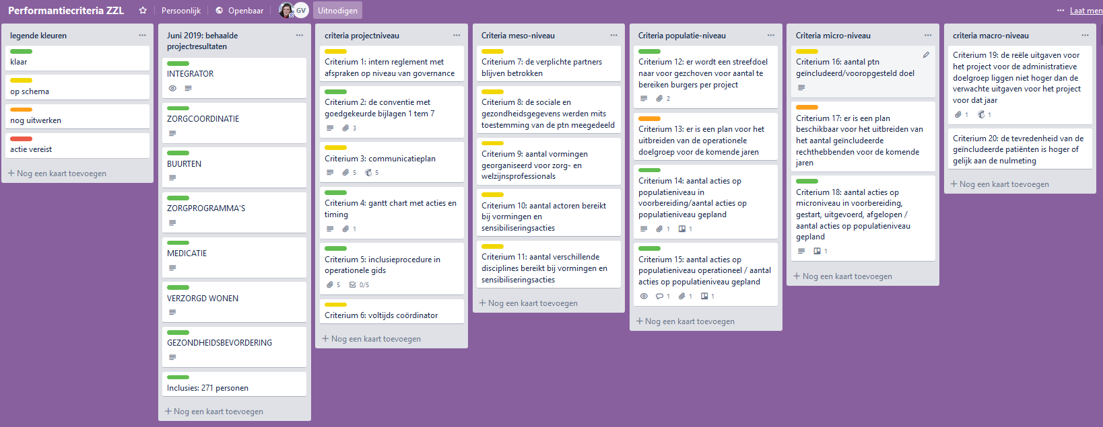
OVERZICHT VAN DE ACTIES PER THEMA

 | klik op de link of de figuur om de meest recente versie te openen
 | https://trello.com/b/XZLslHWO/overzicht-acties-zzl-2019
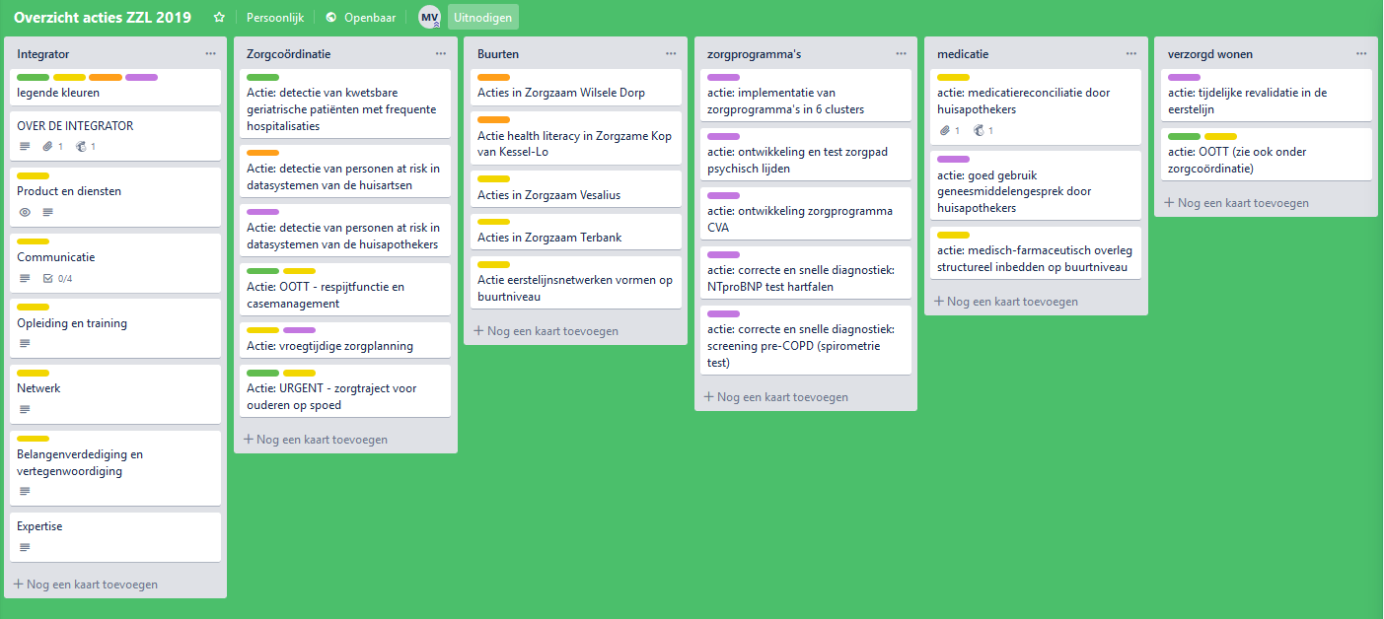

CRITERIA PERFORMANTIEMODEL
 | klik op de figuur om de meest recente versie te openen of klik op de link
 | https://trello.com/b/IkX0VIUP/performantiecriteria-zzl

4. Integrator
INTEGRATOR
De integrator is een steeds groeiende groep van mensen die zich inzetten om geïntegreerde zorg te realiseren in de regio. Zorgzaam Leuven steunt op de vrijwillige inzet van mensen, uit diverse sectoren en organisaties. De samenstelling van de integrator is beschreven in de conventie van Zorgzaam Leuven. Dit is het kernteam van Zorgzaam Leuven met coördinatoren en coaches, alsook alle personen die deelnemen aan de stuurgroep, projectgroep, werkgroepen, cellen. Doel integrator: integratie op de verschillende niveaus (macro-meso-micro = verticaal) en met de verschillende regionale structuren en netwerken ( meso = horizontaal). Diensten ontwikkelen ter ondersteuning van de zorgverleners, de zorgvragers en de acties. Zorgen voor vertegenwoordiging, belangenverdediging en regelluwte. Financiële integratie door het ontwikkelen van aangepaste betalingsmechanismen. Innovatie duurzaam inbedden.
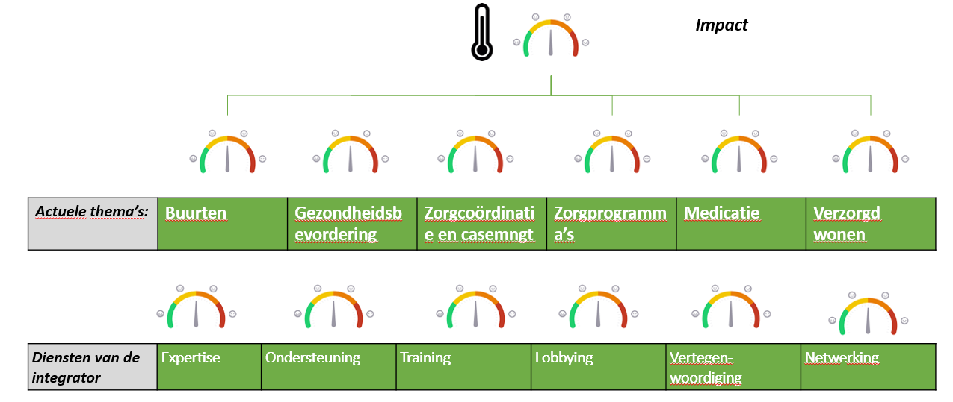

 | Kernactiviteits-domeinen: | Expertise | Diensten | Training | Belangenverdediging | Vertegenwoordiging | Netwerking
 | Effectiviteits-drijvers samen met andere structuren, netwerken, projecten, organisaties … van Leuven en omgeving | •Onwikkelen van kennis •Dissiminatie van kennis •Vereenvoudiging van structuren en overlegorganen | •Diensten portfolio met acties •Support aan actoren •Overzicht bieden van overlegorganen – wegwijs maken | •Opleidingen •Leer- en deeldagen •Onderdompeldagen met doel visie-ontwikkeling | •Verbeteren van stakeholder relaties •aanwezigheid op beleidsniveau •bouwen van rechtstreekse relaties met beleidsmakers | •Verhogen visibiliteit •Bepleiten van dossiers met stakeholders (lokaal, Vl en federaal) en contacten door een performant stakeholder-beleid •Actuele thema’s | •Community interactie & community building •Organiseren van events •Engagement & mobilisatie actoren
 | Focus integrator ZZL (huidige acties en geplande acties): | •Populatiemanagement: know how binnenbrengen in teams, ondersteuning via coaches •Ontwikkeling nieuwe zorgprogramma’s •Ontwikkeling kennis over duurzame implementatie van geïntegreerde zorgacties | •Ondersteuning bieden aan zorgactoren van ZZL: actieplan opmaken, bepalen van KPI’s, meetinstrumenten impact, rapportering •Vergoeding voorzien voor taken waarvoor geen reguliere financiering bestaat •Coaching van teams: ondersteuning adhv implementatieprogramma’s, intervisie organiseren, oplossingen aanreiken voor knelpunten •Educatiemateriaal voorzien •Op vraag groepsessies voor ptn organiseren | •Opleiding tot specifieke functies •Training op maat aanbieden •Workshops op de inspiratiedag •Leer- en deeldagen rond visie-ontwikkeling | •experimenteerruimte aanbieden door noodzakelijke regelluwte aan te vragen bij de overheid •wisselwerking met beleidsniveau (lokaal, Vlaams, Federaal), •bijdragen aan zorgstrategische planning op zorgzone en ELZ niveau •position papers ontwikkelen en verspreiden naar de juiste beleid-stakeholders •knelpunten doorgeven aan technische partners of leveranciers | •Evaluatie van de acties en rapportering aan stakeholders (lokaal, meso, macro) •contacten op regio-niveau, zorgen voor draagvlak •verspreiding van duidelijke key messages of visienota’s, •zichtbaarheid geven aan acties via communicatiekanalen en jaarlijkse inspiratiedag •jaarlijkse bijeenkomst van de klankbordgroep met experten uit Leuven en Vlaanderen | •Netwerkbijeenkomsten •Medisch farmaceutisch overleg •Website •Nieuwsbrief, sociale media •Inspiratiedag •Clusters •Jaarlijkse call ‘teams in actie’ •Open werkgroepen rond 7 thema’s
 | Andere regionale structuren, netwerken, organisaties en projecten dragen hier ook aan bij. De kracht komt uit het geheel van de inspanningen.

